关系图
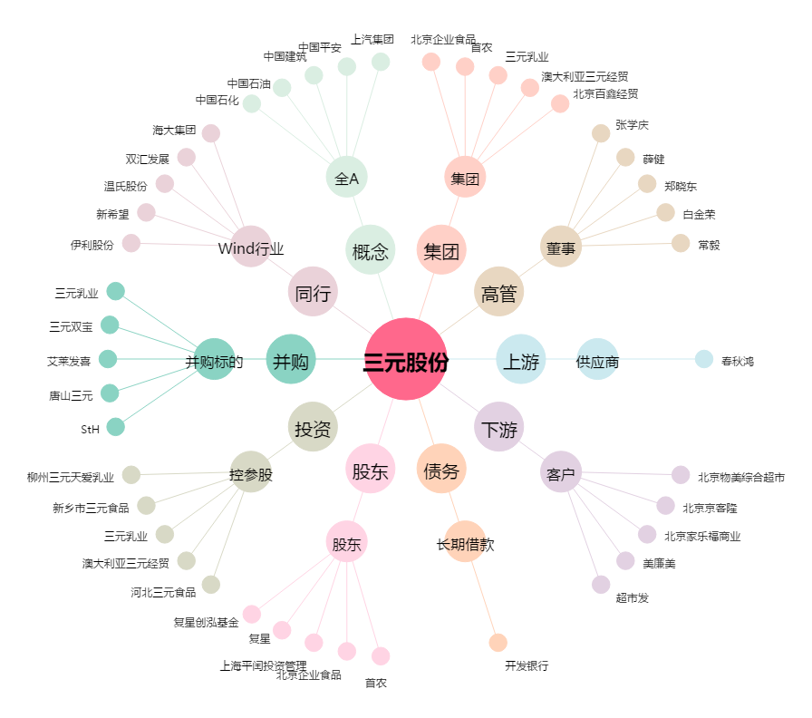
三元股份[600429.SH] - 关系概览图

